Flow
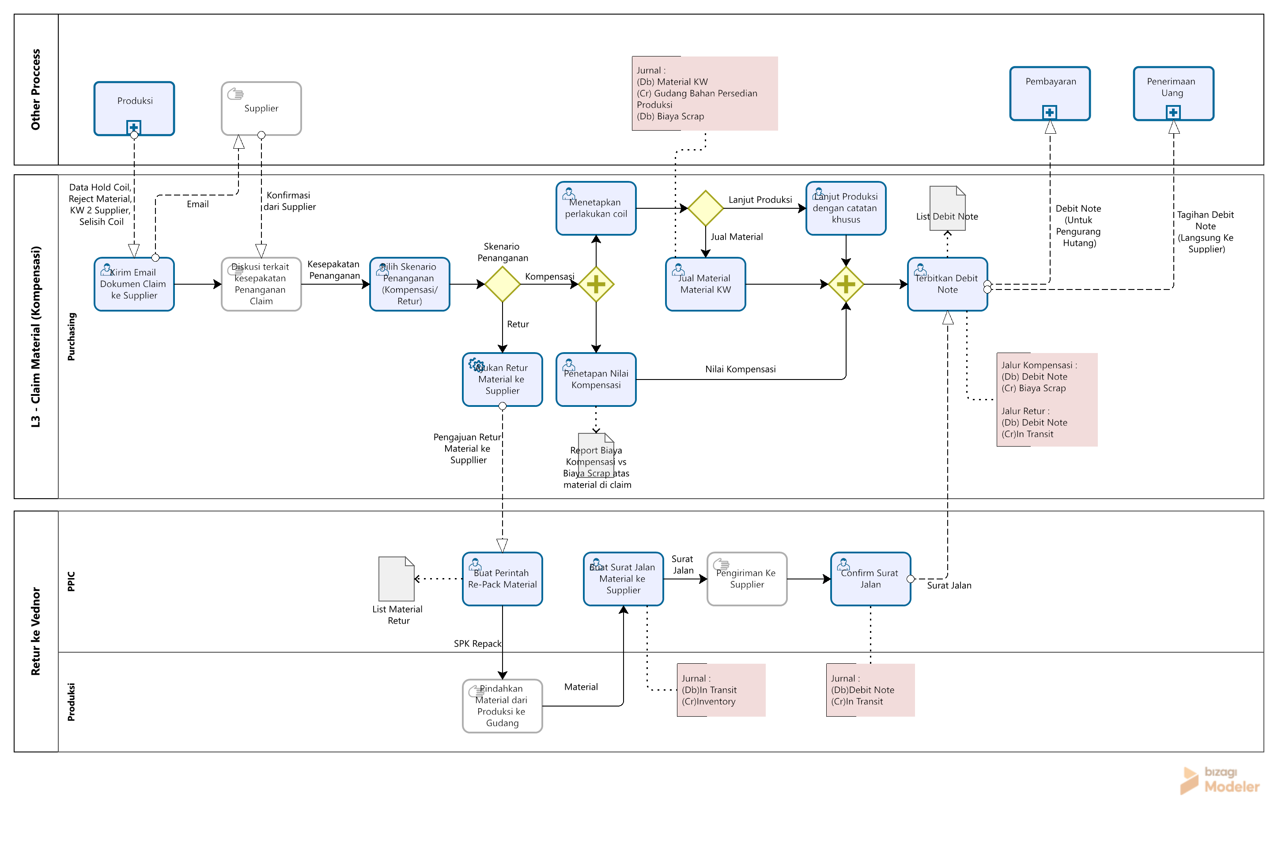
Flow

Case HFG
PT. BAJA SEMESTA MANDIRI

 | Tgl | Qty | Harga | Total | PPN | Sub Total
PO AWAL | 18-Aug-26 | 3,806.00 | 16,936.94 | 64,461,981.98 | 7,090,818.02 | 71,552,800.00

DP | 19-Aug-26 |  |  |  |  | 71,552,800.00 | Pengakuan PPN DP

RECEIPT ITEM | 19-Aug-26 | 3,806.00 | 16,936.94 | 64,461,981.98

PRODUKSI | 22-Aug-26 | 681 | FG | 12,802,800.00 |  | 2,560,560.00 | DIKOMPENSASI 20% | 2,306,810.81 | --> nilai tanpa ppn

RETUR | 26-Aug-26 | 3,125.00 |  |  |  | 58,749,987.06 | INC PPN

TUKAR COIL | 26-Aug-26 | 3,870.00 | 16,936.94 | 65,545,957.80 | 7,210,055.36 | 72,756,013.16 | SELISIH TIMBANGAN

Kasus : 1. HFG Beli Coil 3.806 Kg 2. 681 Kg sudah terlanjur diproduksi 3. Sisanya (3125 Kg) dikembalikan ke Suppllier 4. HFG minta ganti rugi ke supplier 5. Supplier kirim balik material full, tapi beratnya lebih besar
PELUNASAN | 1-Sep-26 | 3,870.00 | 16,936.94 | 65,545,957.80
 |  | 681.00 | 16,936.94 | 11,534,056.14
 |  |  | Sub Total | 77,080,013.94
 |  |  | Pot | 2,306,810.81
 |  |  | DP | 64,461,981.98
 |  |  | KB | 10,311,221.15 | BELUM PPN
 |  |  |  | 1,134,234.33
 |  |  |  | 11,445,455.47

Konsep&Sim Modul Claim
Konsep & Simulasi Material Claim (Pemilihan Keputusan)

Konsep

 |  |  |  |  |  |  |  |  |  |  | Fitur :
Header : |  |  |  |  |  |  |  |  |  |  | 1 | Email, untuk kirim email keluhan ke Supplier
 |  | Supplier : | (Filter by Supplier) |  |  |  | Email | Process Decision |  |  | 2 | Penerimaan Credit Note, Untuk input nilai claim ke supplier
 |  |  |  |  |  |  |  |  |  |  | 3 | Process Act, memilih tindakan selanjutnya

email to : (emai dari master supplier) Dear, PT...... bla bla bla.......(teks otomatis) Best Regards, PT Harapan Fajar Gemilang
 | No | Nama Supplier | Nama Material | No. Coil Packing List | No. PO Pembelian | Berat Coil (Kg) | Problem | Status Claim | Action
 | 1 | PT Baja Semesta Mandiri | Galvalum 025 | BSM-C001 | PO-001 | 681 | KW 2 | "Kompensasi" |  | View Alasan Hold dari Produksi | Detail untuk email :
 | 2 | PT Baja Semesta Mandiri | Galvalum 025 | BSM-C002 | PO-001 | 3,125.00 | Karat | "Retur" |  | View Alasan Hold dari Produksi

 |  |  |  |  |  |  |  |  |  |  |  |  | Butuh master setting email?

Detail Process Decision :

 | No | Nama Supplier | Nama Material | No. Coil Packing List | No. PO Pembelian | Berat Coil (Kg) | Problem

Alasan Hold : (Otomatis muncul saat claim dari Produksi) File Pendukung : (View/Download File)
 |  | Decision
 |  | Kompensasi : | 1. Debit Note |  | (Input Nilai Debit Note) | --> Otomatis masuk ke List Debit Note
 |  |  | 2. Lanjut Produksi |  | (Input Catatan Untuk Produksi) | --> Statusnya otomatis berubah dari "Hold" menjadi bisa dipakai
 |  |  | 3. Jual Material |  | (Input Keterangan) | --> Otomatis masuk ke Inventory Material Khusus dijual (Gudang Slitting)

 |  | Retur :
 |  |  | 1. Retur ke Supplier |  | (Input Keterangan) | --> Otomatis masuk ke List SPK Repack dan SJ Retur

 |  | Cancel | Confirm

Simulasi Claim Jalur Kompensasi

Header :
 |  | Supplier : | (Filter by Supplier) |  |  |  | Email | Process Decision

V
 | No | Nama Supplier | Nama Material | No. Coil Packing List | No. PO Pembelian | Berat Coil (Kg) | Problem | Status Claim | Action
 | 1 | PT Baja Semesta Mandiri | Galvalum 025 | BSM-C001 | PO-001 | 681 | KW 2 | "Kompensasi" |  | View Alasan Hold dari Produksi
 | 2 | PT Baja Semesta Mandiri | Galvalum 025 | BSM-C002 | PO-001 | 3,125.00 | Karat | "Retur" |  | View Alasan Hold dari Produksi

Detail Process Act :

 | No | Nama Supplier | Nama Material | No. Coil Packing List | No. PO Pembelian | Berat Coil (Kg) | Problem
 | 1 | PT Baja Semesta Mandiri | Galvalum 025 | BSM-C001 | PO-001 | 681 | KW 2

V
 |  | Decision
 |  | Kompensasi : | 1. Debit Note |  | 2,306,810.81
 |  |  | 2. Lanjut Produksi
 |  |  | 3. Jual Material

 |  | Retur :
 |  |  | 1. Retur ke Supplier

 |  | Cancel | Confirm

Simulasi Claim Jalur Retur

Header :
 |  | Supplier : | (Filter by Supplier) |  |  |  | Email | Process Decision

V
 | No | Nama Supplier | Nama Material | No. Coil Packing List | No. PO Pembelian | Berat Coil (Kg) | Problem | Status Claim | Action
 | 1 | PT Baja Semesta Mandiri | Galvalum 025 | BSM-C001 | PO-001 | 681 | KW 2 | "Kompensasi" |  | View Alasan Hold dari Produksi
 | 2 | PT Baja Semesta Mandiri | Galvalum 025 | BSM-C002 | PO-001 | 3,125.00 | Karat | "Retur" |  | View Alasan Hold dari Produksi

Detail Process Act :

 | No | Nama Supplier | Nama Material | No. Coil Packing List | No. PO Pembelian | Berat Coil (Kg) | Problem
 | 1 | PT Baja Semesta Mandiri | Galvalum 025 | BSM-C002 | PO-001 | 3,125.00 | Karat

 |  | Decision
 |  | Kompensasi : | 1. Debit Note
 |  |  | 2. Lanjut Produksi
 |  |  | 3. Jual Material

V
 |  | Retur :
 |  |  | 1. Retur ke Supplier

 |  | Cancel | Confirm

Konsep&Sim Bayar PO with DN
Konsep & Simulasi Pembayaran PO menggunakan Debit Note

1. Konsep Pembayaran PO menggunakan Debit Note

 | Alokasi Debit Note : | (Add Debit Note) | Nilai Debit Note : | (Muncul sesuai Nilai Debit Note dipilih

2. SImulasi Pembayaran PO menggunakan Debit Note

PT Baja Semesta Mandiri

IDR
IDR 11,699,202.35

IDR 1
IDR 11,699,202.35

 | Alokasi Debit Note : | DN-2609-005 | Nilai Debit Note : | 2,306,810.81
 |  | DN-2609-006 |  | 52,927,927.93
Total

IDR 72,756,013.16
IDR 72,756,013.16
PT Baja Semesta Mandiri

IDR 72,756,013.16

DN-2609-005 :
IDR 2,306,810.81

DN-2609-006 :
IDR 52,927,927.93

0

IDR 11,699,202.35

